Estadísticas
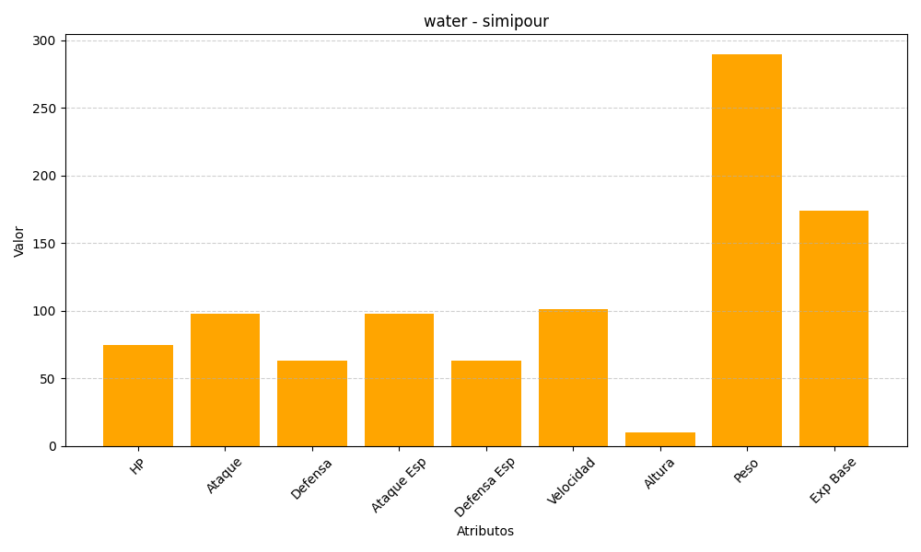
ID | Nombre | Tipo | HP | Ataque | Defensa | Ataque Especial | Defensa Especial | Velocidad | Altura | Peso | Experiencia Base
516 | simipour | water | 75 | 98 | 63 | 98 | 63 | 101 | 10 | 290 | 174

